Solicitud gráfica
 | Área: | Ciencias Naturales |  |  | Fecha:
 | Grado: | 10
 | Título del tema: | MECANICA DE FLUIDOS |  |  | ¿Cuaderno de estudio o recurso? | Cuaderno de Estudio
 | Editor: | DIANA GARCIA

 | Código guión o recurso: | CN_10_07_CO | ← Para determinar este código, visite la hoja de Ayuda
 |  |  |  |  | ESPECIFICACIÓN DE ARCHIVOS A ENTREGAR
Núm. | Archivo Shutterstock o ruta en web | Imagen para: | Tipo | Formato | Nombre imagen SMALL | Tamaño imagen SMALL | Nombre imagen ZOOM | Tamaño imagen ZOOM | Descripción | Observaciones
IMG01 | 168863186 | Cuaderno de Estudio | Ilustración | Horizontal | CN_10_07_CO_IMG01_small | 526 x 370 px | CN_10_07_CO_IMG01_zoom | 800 x 600 px | 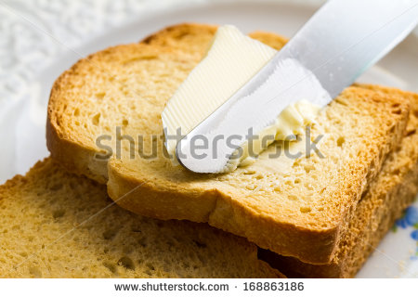 PAN CON MANTEQUILLA
IMG02 | 4° ESO/Física y química/La hidrostática/1. El concepto de presión | Cuaderno de Estudio | Ilustración | Horizontal | CN_10_07_CO_IMG02_small | 526 x 370 px | CN_10_07_CO_IMG02_zoom | 800 x 600 px | CORTAR | 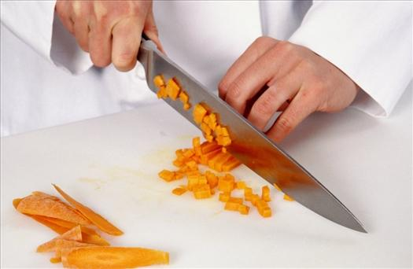
IMG03 |  | Cuaderno de Estudio | Ilustración | Horizontal | CN_10_07_CO_IMG03_small | 526 x 370 px | CN_10_07_CO_IMG03_zoom | 800 x 600 px | PRESION Imagen para ser creada. Las flechas se pueden hacer en color, rojo por ejemplo
IMG04 | http://image.slidesharecdn.com/presinyfuerzasenfluidos-150322144422-conversion-gate01/95/presin-y-fuerzas-en-fluidos-2-638.jpg?cb=1427053558 | Cuaderno de Estudio | Ilustración | Vertical | CN_10_07_CO_IMG04_small | 526 x 370 px | CN_10_07_CO_IMG04_zoom | 800 x 600 px | PISAR La idea es solo mostrar la imagen del pisotón hecho con un tacón alto y otra con el tacón de un zapato plano de hombre. | 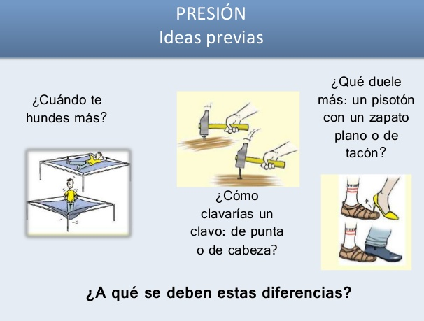
IMG05 | 4° ESO/Física y química/La hidrostática/2. Principio fundamental de la hidrostática | Cuaderno de Estudio | Ilustración | Vertical | CN_10_07_CO_IMG05_small | 526 x 370 px | CN_10_07_CO_IMG05_zoom | 800 x 600 px | BARCO | 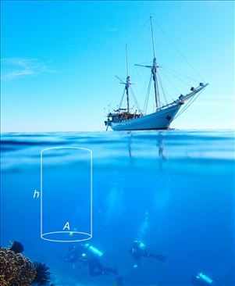
IMG06 | 4°ESO/Física y química/La hidrostática/2. Principio fundamental de la hidrostática | Cuaderno de Estudio | Ilustración | Horizontal | CN_10_07_CO_IMG06_small | 526 x 370 px | CN_10_07_CO_IMG06_zoom | 800 x 600 px | TUBOS Cambio: Cambiar la zona coloreada (gris) por el color azul, pues se supone que es agua. En todos los tubos debe quedar en el mimo nivel. | 
IMG07 | 4°ESO/Física y química/La hidrostática/6. La presión amosférica | Cuaderno de Estudio | Ilustración | Horizontal | CN_10_07_CO_IMG07_small | 526 x 370 px | CN_10_07_CO_IMG07_zoom | 800 x 600 px | BAROMETRO | 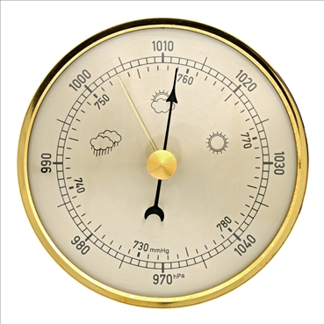
IMG08 | 4°ESO/Física y química/La hidrostática/6. La presión atmosférica/6.1 la presión atmosférica y el estado del tiempo | Cuaderno de Estudio | Ilustración | Vertical | CN_10_07_CO_IMG08_small | 526 x 370 px | CN_10_07_CO_IMG08_zoom | 800 x 600 px | MAPA | 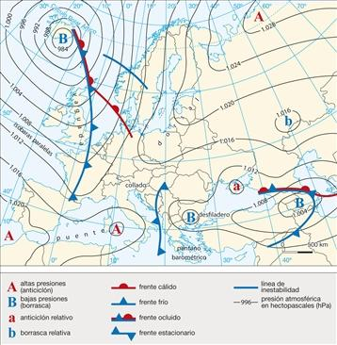
IMG09 | 299394773 | Cuaderno de Estudio | Ilustración | Vertical | CN_10_07_CO_IMG09_small | 526 x 370 px | CN_10_07_CO_IMG09_zoom | 800 x 600 px | TUBOS | 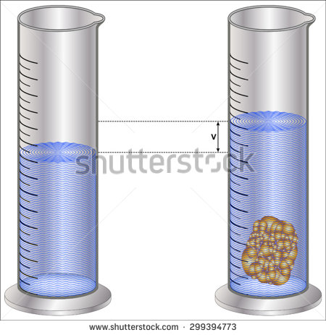
IMG10 | 188207504 | Cuaderno de Estudio | Ilustración | Horizontal | CN_10_07_CO_IMG10_small | 526 x 370 px | CN_10_07_CO_IMG10_zoom | 800 x 600 px | MAR | 
IMG11 | http://3.bp.blogspot.com/_4W_JRbA-QYc/TGK-oqNwk2I/AAAAAAAAJoI/o3zBdC6n9CI/s1600/20070924klpcnafyq_60.Ees.SCO.png | Cuaderno de Estudio | Ilustración | Horizontal | CN_10_07_CO_IMG11_small | 526 x 370 px | CN_10_07_CO_IMG11_zoom | 800 x 600 px | FLOTAR Tener en cuenta: 1. No es necesario los recuadros blancos alrededor de las letras, pueden ser azules, del mismo color del agua. 2. El tamaño de las flechas debe ser diferenciador. Es decir, 3. Todas las flechas que van hacia abajo deben tener el mismo tamaño, en las tres figuras. Los tamaños que cambian es el de las flechas que van hacia arriba, así: • En la imagen “se hunde” La flecha hacia arriba debe ser más corta que la que va hacia abajo. • En la imagen “Equilibrio en el líquido” el tamaño de la flecha hacia arriba debe ser igual que el de la flecha hacia abajo. • En la imagen “Flota” El tamaño de la flecha hacia arriba debe ser mayor que el de la fecha hacia abajo. • Cambiar d por rho (ρ) | 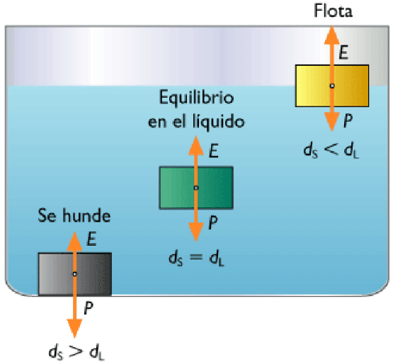
IMG12 | 4°ESO/Física y química/La hidrostática/4. La hidrostática/ 4.2 Las aplicaciones del principio de Arquímedes | Cuaderno de Estudio | Ilustración | Horizontal | CN_10_07_CO_IMG12_small | 526 x 370 px | CN_10_07_CO_IMG12_zoom | 800 x 600 px | SUBMARINO | 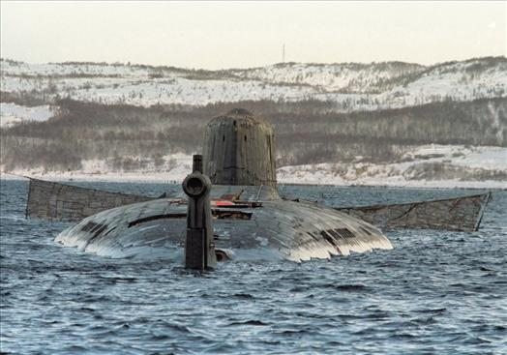
IMG13 | 332624834 | Cuaderno de Estudio | Ilustración | Vertical | CN_10_07_CO_IMG13_small | 526 x 370 px | CN_10_07_CO_IMG13_zoom | 800 x 600 px | 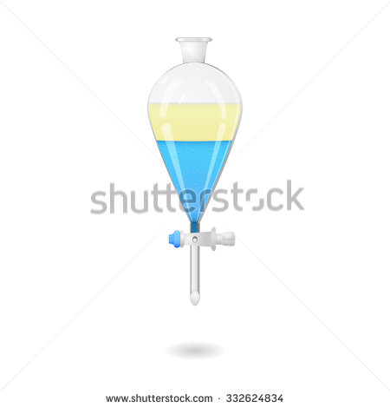 SEPARACION DE LIQUIDOS
IMG14 | http://www.mallorcaweb.net/mirollull/imgsbloc/principi-de-Pascal.jpg | Cuaderno de Estudio | Ilustración | Vertical | CN_10_07_CO_IMG14_small | 526 x 370 px | CN_10_07_CO_IMG14_zoom | 800 x 600 px | EMBOLO | 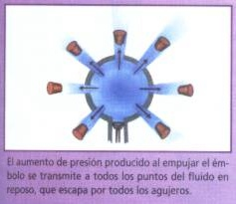
IMG15 | 4°ESO/Física y química/La hidrostática/3: El principio de Pascal/3.1 LA prensa hidráulica | Cuaderno de Estudio | Ilustración |  | CN_10_07_CO_IMG15_small | 526 x 370 px | CN_10_07_CO_IMG15_zoom | 800 x 600 px | PRENSA Modificar la S por una A de área | 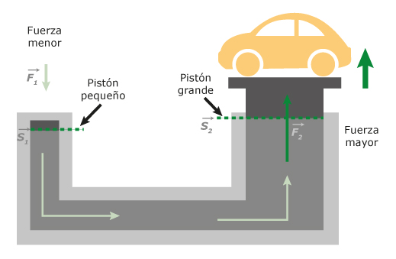
IMG16 | 300182681 | Cuaderno de Estudio | Ilustración | Vertical | CN_10_07_CO_IMG16_small | 526 x 370 px | CN_10_07_CO_IMG16_zoom | 800 x 600 px | 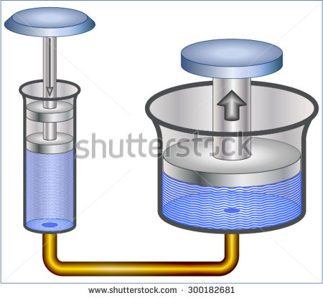 PRESION DE AGUA
IMG17 | http://virutasf1.com/wp-content/uploads/2014/02/ala-avion.jpg | Cuaderno de Estudio | Ilustración | Horizontal | CN_10_07_CO_IMG17_small | 526 x 370 px | CN_10_07_CO_IMG17_zoom | 800 x 600 px | FLUJO LAMINAR • Las líneas (flechas) azules bordean la figura del ala pero nunca se cruzan. • Las líneas están ligeramente más cerca entre sí en la parte de arriba que en la de abajo. • Se deben cambiar los colores, pero todas las líneas sí deben ser del mismo color. | 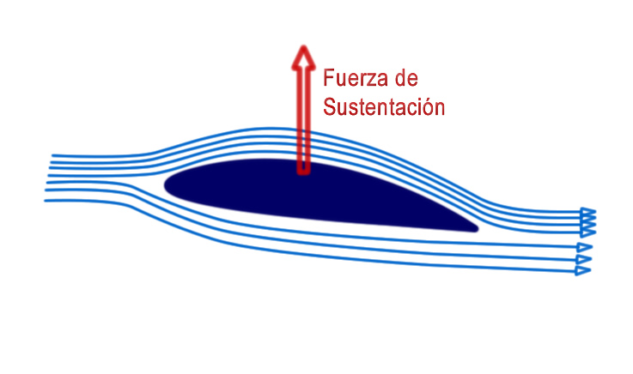
IMG18 | 377861095 | Cuaderno de Estudio | Ilustración | Horizontal | CN_10_07_CO_IMG18_small | 526 x 370 px | CN_10_07_CO_IMG18_zoom | 800 x 600 px | 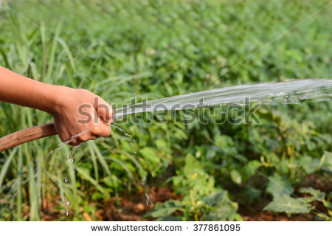 MANGUERA
IMG19 | http://4.bp.blogspot.com/-FrGt0iU2vzY/TgQSlUGPvCI/AAAAAAAAAAU/jwxmLLEsizA/s1600/Picture+2.png | Cuaderno de Estudio | Ilustración | Horizontal | CN_10_07_CO_IMG19_small | 526 x 370 px | CN_10_07_CO_IMG19_zoom | 800 x 600 px | TUBERIA Cambiar la región azul indicada por color verde, cambiar tipos de letra, cambiar color de las flechas por rojo. | 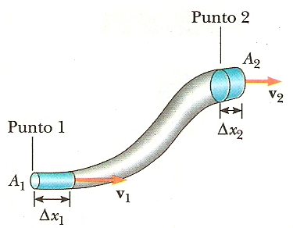
IMG20 | 99367406 | Cuaderno de Estudio | Ilustración | Horizontal | CN_10_07_CO_IMG20_small | 526 x 370 px | CN_10_07_CO_IMG20_zoom | 800 x 600 px | 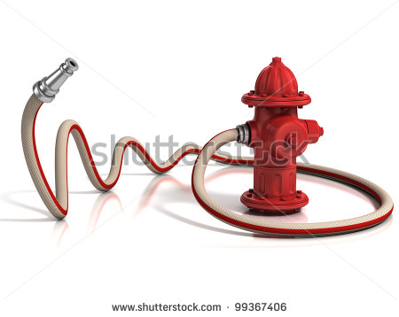 HIDRANTE
IMG21 | https://download.e-bookshelf.de/download/0000/6383/61/L-X-0000638361-0001313845.XHTML/images/f0019-01.jpg | Cuaderno de Estudio | Ilustración | Horizontal | CN_10_07_CO_IMG21_small | 526 x 370 px | CN_10_07_CO_IMG21_zoom | 800 x 600 px | AVION Tener cuidado, pues las líneas de flujo no se pueden cruzar entre sí.
IMG22 | 321742748 | Cuaderno de Estudio | Ilustración | Horizontal | CN_10_07_CO_IMG22_small | 526 x 370 px | CN_10_07_CO_IMG22_zoom | 800 x 600 px | 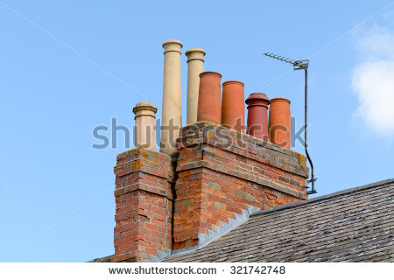 CHIMENEAS

